메인
내실 종합

원하는 내실의 이름을 클릭하시면 그 시트로 바로 이동합니다.
 | 섬의 마음 | 오르페우스의 별 | 거인의 심장 | 미술품 | 모험물 | 이그네아의 징표 | 세계수의 잎 | 성향
획득 | 0 | 0 | 0 | 0 | 0 |  | 0
퍼센트(%) | 0% | 0% | 0% | 0% | 0% |  | 0%

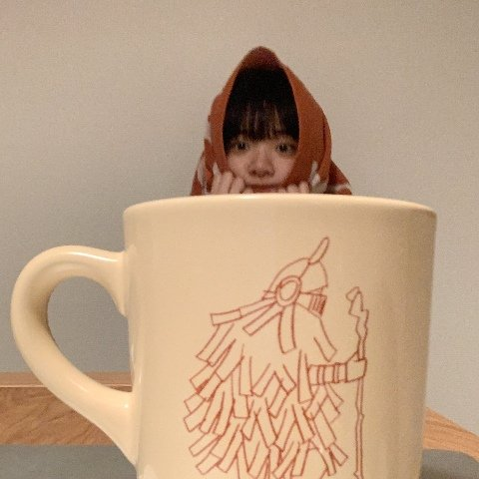

내실에 대해서 아무것도 몰라서 편하게 보면서 하려고 제가 쓰려고 만들었는데 혹시 필요하신 분 잘 사용해주세요… |  |  |  |  |  | https://www.inven.co.kr/board/lostark/4821/80742
여기에 나와있는 내용은 로스트아크 인벤 '아잠깐만방금' 님의 https://www.inven.co.kr/board/lostark/4821/80742 의 글을 참고하고 만들었습니다.
추가 수정 후 배포하셔도 상관없습니다!
MADE BY. 흑미쌀밥(게란초밥) - 이거만 지워주지말아주세요

